Executive_Report
 |  | Executive Report (se adjuntan las gráficas creadas con la librería MatplotLib de Python)

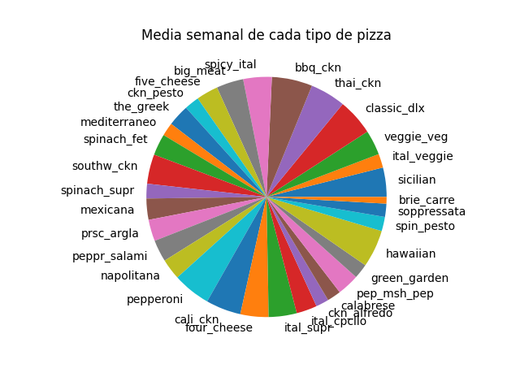
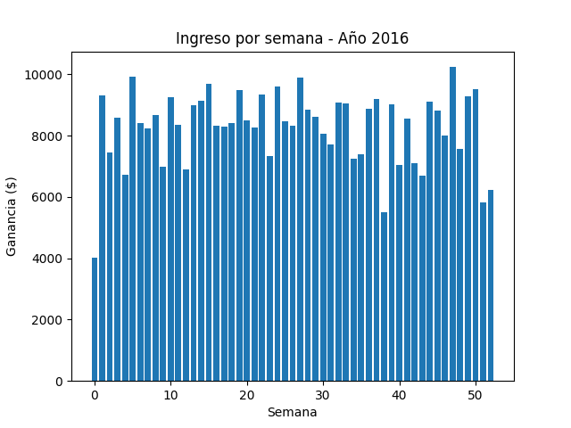
Tipo de pizza | Media semanal |  | Número de semana | Ingreso semanal
sicilian | 19.79 |  | 0 | 4016.5
ital_veggie | 9.36 |  | 1 | 9323
veggie_veg | 16.74 |  | 2 | 7448.05
classic_dlx | 24.64 |  | 3 | 8594.75
thai_ckn | 23.91 |  | 4 | 6732.1
bbq_ckn | 27.38 |  | 5 | 9939.85
spicy_ital | 19.25 |  | 6 | 8418.6
big_meat | 18.25 |  | 7 | 8232.05
five_cheese | 14.77 |  | 8 | 8671.15
ckn_pesto | 9.92 |  | 9 | 6985.8
the_greek | 14.58 |  | 10 | 9244.95
mediterraneo | 9 |  | 11 | 8351.7
spinach_fet | 14.47 |  | 12 | 6903.75
southw_ckn | 19.89 |  | 13 | 9001.4
spinach_supr | 9.89 |  | 14 | 9152.85
mexicana | 14.3 |  | 15 | 9694.85
prsc_argla | 14.51 |  | 16 | 8328.6
peppr_salami | 14.72 |  | 17 | 8285.2
napolitana | 14.04 |  | 18 | 8419.8
pepperoni | 25.53 |  | 19 | 9495.65
cali_ckn | 23.66 |  | 20 | 8499.8
four_cheese | 19.02 |  | 21 | 8272.7
ital_supr | 18.94 |  | 22 | 9330.45
ital_cpcllo | 13.89 |  | 23 | 7334.2
ckn_alfredo | 8.74 |  | 24 | 9592.25
calabrese | 9.3 |  | 25 | 8464.4
pep_msh_pep | 14.83 |  | 26 | 8321.4
green_garden | 10 |  | 27 | 9887.9
hawaiian | 25.28 |  | 28 | 8836.65
spin_pesto | 9.6 |  | 29 | 8610.8
soppressata | 8.91 |  | 30 | 8067.55
brie_carre | 4.47 |  | 31 | 7728.85
 |  |  | 32 | 9081.25
 |  |  | 33 | 9053.95
 |  |  | 34 | 7245.2
 |  |  | 35 | 7387.75
 |  |  | 36 | 8878.15
 |  |  | 37 | 9208.05
 |  |  | 38 | 5512
 |  |  | 39 | 9020.9
 |  |  | 40 | 7050.8
 |  |  | 41 | 8566.3
 |  |  | 42 | 7104.7
 |  |  | 43 | 6703.55
 |  |  | 44 | 9123.75
 |  |  | 45 | 8821.3
 |  |  | 46 | 7997.8
 |  |  | 47 | 10240.8
 |  |  | 48 | 7575.7
 |  |  | 49 | 9293.4
 |  |  | 50 | 9511.6
 |  |  | 51 | 5826.15
 |  |  | 52 | 6219.3

Ingredient_Report
 |  | Ingredient Report (se adjuntan las gráficas creadas con la librería XlsxWriter de Python)

Recomendación de compra semanal de ingredientes
Ingrediente | Cantidad en kg
Barbecued Chicken | 4.5
Red Peppers | 27.2
Green Peppers | 9.2
Tomatoes | 44.7
Red Onions | 32.5
Barbecue Sauce | 4.5
Chicken | 14.3
Artichoke | 3.9
Spinach | 15.5
Garlic | 46
Jalapeno Peppers | 9.8
Fontina Cheese | 5.2
Gouda Cheese | 3.9
Mushrooms | 14.4
Asiago Cheese | 5.3
Alfredo Sauce | 1.4
Pesto Sauce | 4.3
Corn | 5.9
Cilantro | 5.9
Chipotle Sauce | 5.9
Pineapple | 7.9
Thai Sweet Chilli Sauce | 4.1
Bacon | 5.5
Pepperoni | 15.4
Italian Sausage | 1.9
Chorizo Sausage | 1.9
Sliced Ham | 3.8
Mozzarella Cheese | 17.9
Capocollo | 11.2
Goat Cheese | 5.6
Oregano | 2.3
Anchovies | 2.2
Green Olives | 9.5
Kalamata Olives | 5.6
Feta Cheese | 7.6
Beef Chuck Roast | 2.8
Brie Carre Cheese | 0.5
Prosciutto | 0.5
Caramelized Onions | 0.5
Pears | 0.5
Thyme | 0.5
Nduja Salami | 1.5
Pancetta | 1.5
Friggitello Peppers | 1.5
Calabrese Salami | 3.2
Genoa Salami | 2.5
Prosciutto di San Daniele | 2.2
Arugula | 2.2
Coarse Sicilian Salami | 3
Luganega Sausage | 3
Onions | 3
Soppressata Salami | 1.4
Artichokes | 8.8
Peperoncini verdi | 3.3
Provolone Cheese | 3.1
Smoked Gouda Cheese | 3.1
Romano Cheese | 3.1
Blue Cheese | 3.1
Ricotta Cheese | 3.6
Gorgonzola Piccante Cheese | 3.6
Parmigiano Reggiano Cheese | 3.6
Eggplant | 1.3
Zucchini | 3.8
Sun-dried Tomatoes | 2.8
Plum Tomatoes | 1.4

Orders_Report
 |  | Orders Report (se adjuntan las gráficas creadas con la librería XlsxWriter de Python)

Recuento de pedidos realizados por semana en 2016
Número de semana | Número de pedidos
0 | 240
1 | 579
2 | 455
3 | 538
4 | 410
5 | 594
6 | 509
7 | 504
8 | 522
9 | 419
10 | 558
11 | 511
12 | 420
13 | 549
14 | 555
15 | 585
16 | 501
17 | 504
18 | 515
19 | 569
20 | 508
21 | 502
22 | 561
23 | 451
24 | 570
25 | 511
26 | 508
27 | 608
28 | 531
29 | 520
30 | 493
31 | 467
32 | 552
33 | 551
34 | 439
35 | 446
36 | 536
37 | 567
38 | 340
39 | 550
40 | 428
41 | 522
42 | 431
43 | 411
44 | 550
45 | 537
46 | 493
47 | 622
48 | 461
49 | 573
50 | 584
51 | 348
52 | 375

